Hoja1
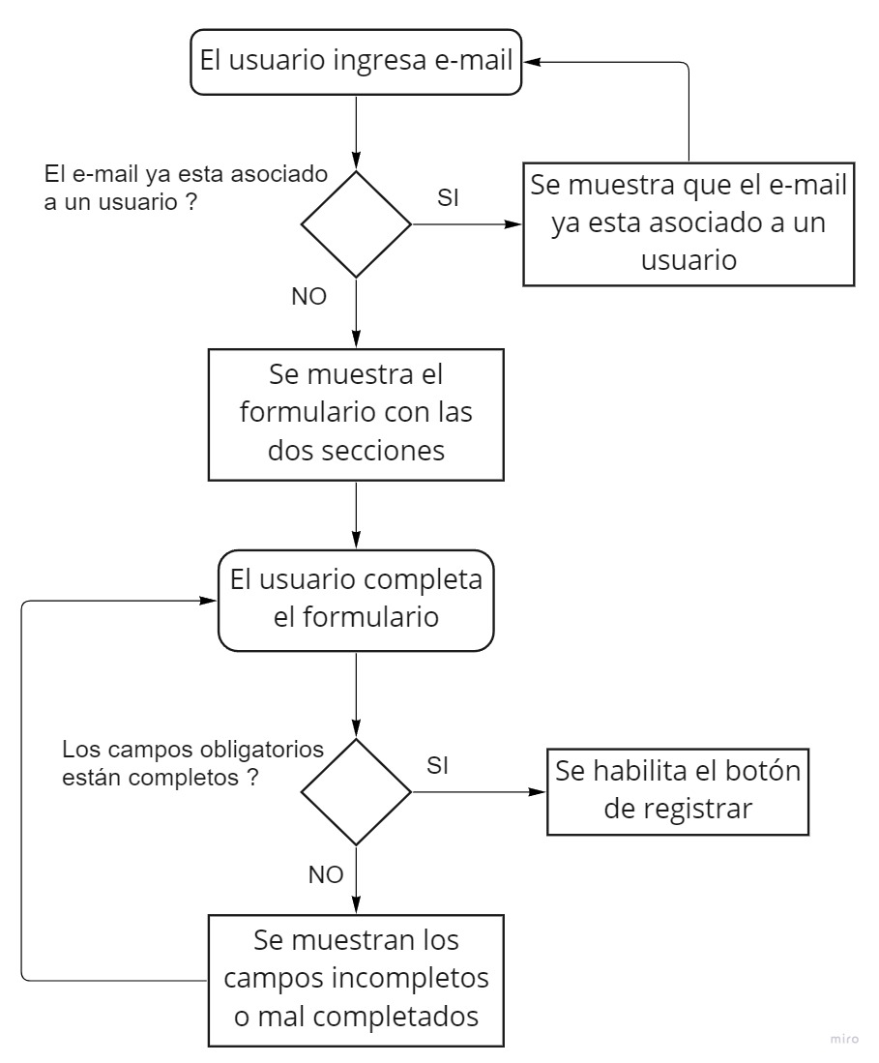
Test Case ID | TC-2-1 |  | Requisitos previos | Test Data
Hecho por | Manuel Antoniow |  | Tener un e-mail y usuario no registrado | User e-mail no asociado = carlos@gmail.com
Test Case Titulo | PE-16 Crear una Cuenta 1
TC Descripción | Como usuario quiero poder Crear mi cuenta para comprar productos |  |  | User password = 5677
 |  |  |  | F_Name = carlos
 |  |  |  | Adsres1 = calle falsa
TC Prioridad | Alta |  |  | DOB = 12/12/93
 |  |  |  | City = Los Angeles
 |  |  |  | State = California
 |  |  |  | Country = US
 |  |  |  | Phone Number = 1227

Principal | Paso | Resultado esperado
1 | Navegar hasta la seccion "Create an account" | Poder visualizar el formulario para ingresar un e-mail
2 | Ingresar un e-mail no asociado a ningun usuario | -
3 | Clikear "Create an account" | Visualisar mensaje de éxito y luego el formulario para poder completar tus otros datos
4 | Completar el formulario completando todos los datos obligatorios | Visualisar que el boton de register esta habilitado
5 | Clikear save | Visualisar mensaje de éxito

Test Case ID | TC-2-2 |  | Requisitos previos | Test Data
Hecho por | Manuel Antoniow |  | Tener un e-mail y usuario no registrado | User e-mail no asociado = carlos@gmail.com
Test Case Titulo | PE-16 Crear una Cuenta 2
TC Descripción | Como usuario quiero poder Crear mi cuenta para comprar productos |  |  | User password = 5677
 |  |  |  | F_Name = carlos
 |  |  |  | Adsres1 = calle falsa
TC Prioridad | Alta |  |  | Adsres2 = 215
 |  |  |  | City = Los Angeles
 |  |  |  | State = California
 |  |  |  | Country = US
 |  |  |  | Phone Number = 1227
 |  |  |  | DOB = 12/12/93
 |  |  |  | Company = Claro
 |  |  |  | DOB = 12/12/95
 |  |  |  | Extra Info = soy padre

Secundario | Paso | Resultado esperado
1 | Navegar hasta la seccion "Create an account" | Poder visualizar el formulario para ingresar un e-mail
2 | Ingresar un e-mail no asociado a ningun usuario | -
3 | Clikear "Create an account" | Visualisar mensaje de éxito y luego el formulario para poder completar tus otros datos
4 | Completar el formulario completando todos los datos obligatorios y no obligatorios | Visualisar que el boton de register esta habilitado
5 | Clikear save | Visualisar mensaje de éxito

Test Case ID | TC-2-3 |  | Requisitos previos | Test Data
Hecho por | Manuel Antoniow |  | Tener un e-mail y usuario no registrado | User e-mail no asociado = carlos@gmail.com
Test Case Titulo | PE-16 Crear una Cuenta Fallo
TC Descripción | Como usuario quiero poder Crear mi cuenta para comprar productos |  |  | F_Name = carlos
 |  |  |  | Adsres1 = calle falsa

TC Prioridad | Media

Secundario | Paso | Resultado esperado
1 | Navegar hasta la seccion "Create an account" | Poder visualizar el formulario para ingresar un e-mail
2 | Ingresar un e-mail no asociado a ningun usuario | -
3 | Clikear "Create an account" | Visualisar mensaje de éxito y luego el formulario para poder completar tus otros datos
4 | Completar solo alguno de los datos pedidos | Visualisar que el boton de register esta desabilitado

Test Case ID | TC-2-4 |  | Requisitos previos | Test Data
Hecho por | Manuel Antoniow |  | Tener un e-mail ya registrado | User e-mail ya asociado = pepe@gmail.com
Test Case Titulo | PE-16 Intentar crear una cuenta con un email ya usado
TC Descripción | Como usuario quiero poder Crear mi cuenta para comprar productos |  |  | User password = 1234

TC Prioridad | Media

Secundario | Paso | Resultado esperado
1 | Navegar hasta la seccion "Create an account" | Poder visualizar el formulario para ingresar un e-mail
2 | Ingresar un e-mail ya asociado a un usuario | Visualisar mensaje de error

